Bugs
ID: | 001
Summary: | Вход в систему: на странице инвентаря отображаются товары с некорректными изображениями.
Environment: | Windows 10, Google Chrome 122.0
Severity: | Major
Priority: | High
Screenshot
Assignee: | Dev
Steps to reproduce: | 1.Открыть https://www.saucedemo.com
 | 2. Пользователь вводит действительное имя пользователя.
 | 3. Ввод пароля пользователем
 | 4. Пользователь нажимает на кнопку входа в систему.
 | 5.
 | 6.
 | 7.
Actual Result: | На странице инвентаря отображаются товары с некорректными изображениями.

Expectected Result: | Система должна перенаправлять пользователя на страницу со списком товаров, имеющих право на продажу.

Notes:

ID: | 002
Summary: | При входе в систему отображается сообщение об ошибке "неверный вход".
Environment: | Windows 10, Google Chrome 122.0
Severity: | Minor
Priority: | Low
Screenshot
Assignee: | Dev
Steps to reproduce: | 1.Открыть https://www.saucedemo.com
 | 2. Пользователь нажимает на кнопку входа в систему.
 | 3.
 | 4.
 | 5.
 | 6.
 | 7.
Actual Result: | Система выводит сообщение "Грустное лицо: требуется имя пользователя".

Expectected Result: | Система должна отобразить соответствующее сообщение об ошибке: «Эпично грустно: требуется имя пользователя и пароль».

Notes:

ID: | 003
Summary: | При оформлении заказа отображается неверное сообщение об ошибке.
Environment: | Windows 10, Google Chrome 122.0
Severity: | Minor
Priority: | Low
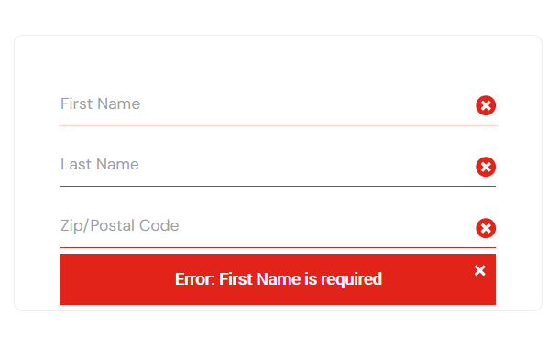
Screenshot
Assignee: | Dev
Steps to reproduce: | Предварительное условие:
 | Пользователь вошел в систему под учетной записью standart_user.
 | Пользователь на странице корзины
 | Пользователь выбрал товар(ы).
 | 1. Пользователь нажимает кнопку оформления заказа.
 | 2. Пользователь нажимает кнопку «Продолжить».

Actual Result: | Система выводит сообщение "Ошибка: требуется указать имя".

Expectected Result: | Система должна вывести сообщение об ошибке: «Ошибка: Требуются имя, фамилия и почтовый индекс».

Notes:

